Tres semicículos
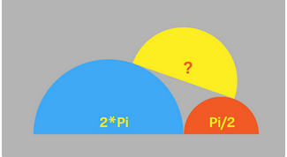
Tres semicírculos

El semicírculo azul tien un área 2 * p
El semicículorojo tiene un área p / 2
El diámetro del semicírculo amarillo está
construido sobre la tangente a los círculos
azul y rojo, y los dos extremos de su
diámetro tocan cada uno los puntos de
contacto de la tangente con los semicírculos
azul y rojo.
¿Cuál es la superficie del semicírculo amarillo?

https://www.spiegel.de/karriere/perfekt-arrangierte-halbkreise-raetsel-der-woche-a-69073cb1-d8fc-475e-8f76-7904a81c2c43

Solución
Figura a

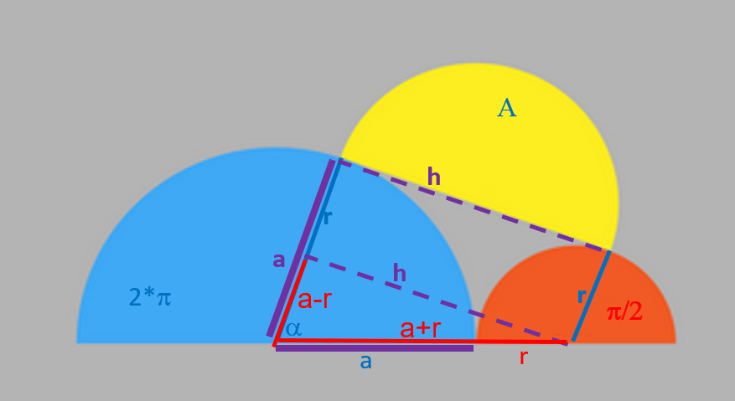

Figura b

solución.de
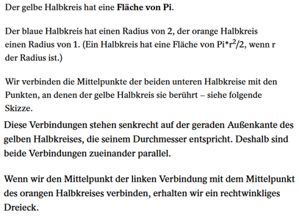
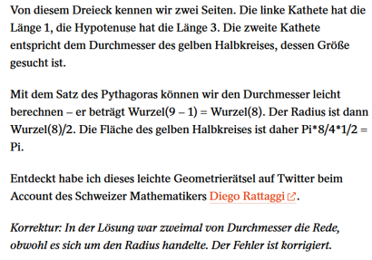

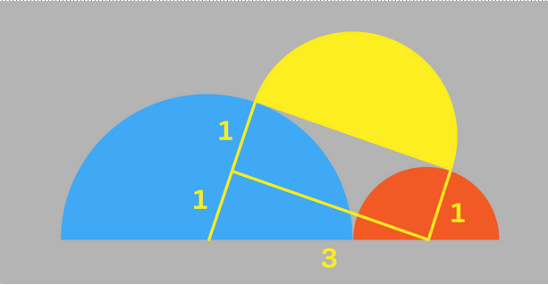

h

h

